Столи прямі


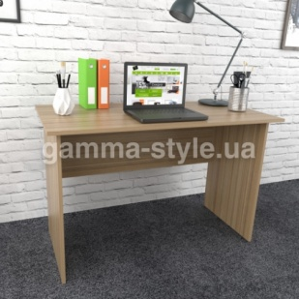
Прайс-лист офісних меблів
Зображення | Маркування | Розміри (ш/г/в) | Ціна, опт | Ціна, роздріб | Примітка
 | С-1 | 800х600х750 | 1542 | 1812 | Колір: Дуб сонома, Дуб венге, Білий ДСП: 16 мм, Крайка: пластик 0,5 мм

 |  | 1000х600х750 | 1644 | 1944

 |  | 1200х600х750 | 1812 | 2136

 |  | 1400х600х750 | 2004 | 2358

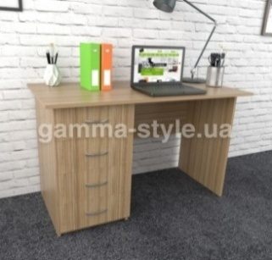
 | С-2 | 1200х600х750 | 4164 | 4914 | Колір: Дуб сонома, Дуб венге, Білий ДСП: 16 мм, Крайка: пластик 0,5 мм, Направляючі: роликові (білі); Ручки: 96мм (хром),

 |  | 1400х600х750 | 4584 | 5406

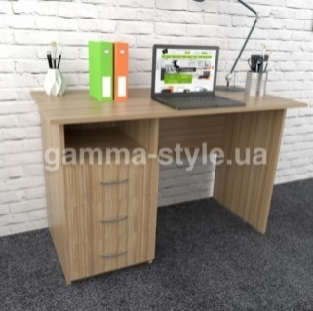
 | С-2А | 1200х600х750 | 3858 | 4548 | Колір: Дуб сонома, Дуб венге, Білий ДСП: 16 мм, Крайка: пластик 0,5 мм, Направляючі: роликові (білі); Ручки: 96мм (хром),

 |  | 1400х600х750 | 3996 | 4716

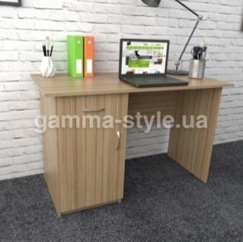
 | С-4 | 1200х600х750 | 3444 | 4056 | Колір: Дуб сонома, Дуб венге, Білий ДСП: 16 мм, Крайка: пластик 0,5 мм, Направляючі: роликові (білі); Ручки: 96мм (хром),

 |  | 1400х600х750 | 3756 | 4422

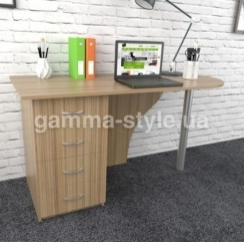
 | С-16 | 1200х600х750 | 4200 | 4956 | Колір: Дуб сонома, Дуб венге, Білий ДСП: 16 мм, Крайка: пластик 0,5 мм Направляючі: роликові (білі); Опора: хром

 |  | 1400х600х750 | 4338 | 5118

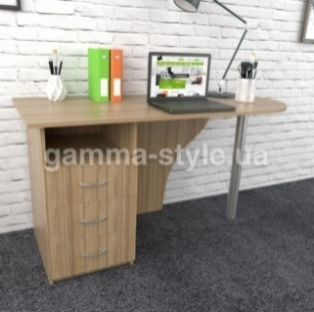
 | С-16А | 1200х600х750 | 3930 | 4644 | Колір: Дуб сонома, Дуб венге, Білий ДСП: 16 мм, Крайка: пластик 0,5 мм Направляючі: роликові (білі); Опора: хром

 |  | 1400х600х750 | 4182 | 4926


 | С-18 | 1200х600х750 | 3570 | 4194 | Колір: Дуб сонома, Дуб венге, Білий ДСП: 16 мм, Крайка: пластик 0,5 мм Направляючі: роликові (білі); Опора: хром

 |  | 1400х600х750 | 3876 | 4584

Можливе виготовлення з матеріалу іншого кольору та інших розмірів, розробка індивідуального проекту
Всі меблі поставляються в розібраному стані та в упаковці. Можливе замовлення послуги зборки.
https://gamma-style.ua
Доставка від 10 одиниць товару - безкоштовна. Доставка до 10 одиниць товару - за рахунок покупця.

Столи кутові
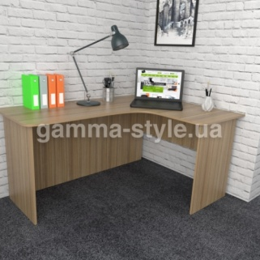
Прайс-лист офісних меблів
Зображення | Маркування | Розміри (ш/г/в) | Ціна, опт | Ціна, роздріб | Примітка
 | СК-1 | 1400х1200х750 | 3630 | 4290 | Колір: Дуб сонома, Дуб венге, Білий ДСП: 16 мм, Крайка: пластик 0,5 мм

 |  | 1400х1400х750 | 3936 | 4632

 |  | 1600х1200х750 | 3936 | 4632

 |  | 1600х1400х750 | 4224 | 4986

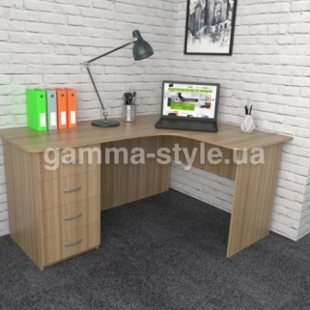
 | СК-2 | 1400х1200х750 | 5766 | 6816 | Колір: Дуб сонома, Дуб венге, Білий ДСП: 16 мм, Крайка: пластик 0,5 мм, Направляючі: роликові (білі); Ручки: 96мм (хром),

 |  | 1400х1400х750 | 6030 | 7104

 |  | 1600х1200х750 | 6030 | 7104

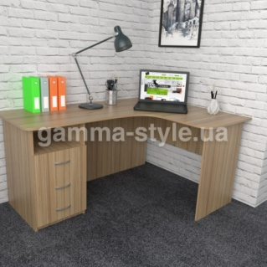
 |  | 1600х1400х750 | 6252 | 7380
 | СК-2А | 1400х1200х750 | 5496 | 6480 | Колір: Дуб сонома, Дуб венге, Білий ДСП: 16 мм, Крайка: пластик 0,5 мм, Направляючі: роликові (білі); Ручки: 96мм (хром),

 |  | 1400х1400х750 | 5802 | 6852

 |  | 1600х1200х750 | 5802 | 6852

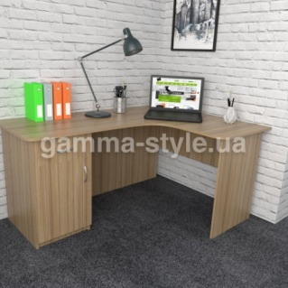
 |  | 1600х1400х750 | 6234 | 7350
 | СК-5 | 1400х1200х750 | 4944 | 5820 | Колір: Дуб сонома, Дуб венге, Білий ДСП: 16 мм, Крайка: пластик 0,5 мм, Направляючі: роликові (білі); Ручки: 96мм (хром),

 |  | 1400х1400х750 | 5364 | 6312

 |  | 1600х1200х750 | 5364 | 6312

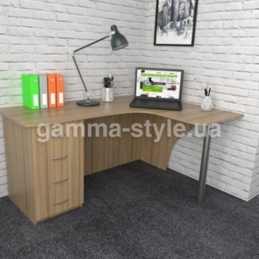
 |  | 1600х1400х750 | 5592 | 6600
 | СК-7 | 1400х1200х750 | 5394 | 6354 | Колір: Дуб сонома, Дуб венге, Білий ДСП: 16 мм, Крайка: пластик 0,5 мм, Направляючі: роликові (білі); Ручки: 96мм (хром),

 |  | 1400х1400х750 | 5694 | 6702

 |  | 1600х1200х750 | 5694 | 6702

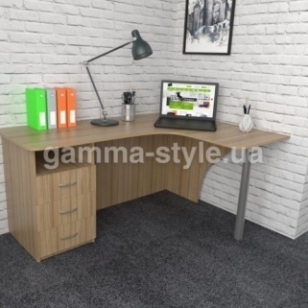
 |  | 1600х1400х750 | 6066 | 7158
 | СК-8А | 1400х1200х750 | 5190 | 6114 | Колір: Дуб сонома, Дуб венге, Білий ДСП: 16 мм, Крайка: пластик 0,5 мм, Направляючі: роликові (білі); Ручки: 96мм (хром),

 |  | 1400х1400х750 | 5652 | 6654

 |  | 1600х1200х750 | 5652 | 6654

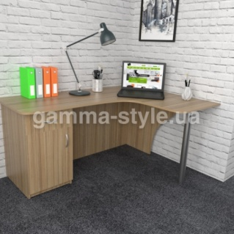
 |  | 1600х1400х750 | 5952 | 7032
 | СК-8 | 1400х1200х750 | 4716 | 5562 | Колір: Дуб сонома, Дуб венге, Білий ДСП: 16 мм, Крайка: пластик 0,5 мм, Направляючі: роликові (білі); Ручки: 96мм (хром),

 |  | 1400х1400х750 | 5064 | 5952

 |  | 1600х1200х750 | 5064 | 5952

 |  | 1600х1400х750 | 5388 | 6342
Можливе виготовлення з матеріалу іншого кольору та інших розмірів, розробка індивідуального проекту
Всі меблі поставляються в розібраному стані та в упаковці. Можливе замовлення послуги зборки.
https://gamma-style.ua
Доставка від 10 одиниць товару - безкоштовна. Доставка до 10 одиниць товару - за рахунок покупця.

Шафи для документів
Прайс-лист офісних меблів
Зображення | Маркування | Розміри (ш/г/в) | Ціна, опт | Ціна, роздріб | Примітка
 | ШД-1 | 600x350x1800 | 2724 | 3216 | Колір: Дуб сонома, Дуб венге, Білий ДСП: 16 мм, Задня стінка: ДВП (біле) Крайка: пластик 0,5 мм
 |  | 600x350x2000 | 2922 | 3450
 |  | 800x350x1800 | 3210 | 3774
 |  | 800x350x2000 | 3378 | 3984
 |  | 800x400x1800 | 3702 | 4362
 |  | 800x400x2000 | 3876 | 4560

 | ШД-3 | 600x350x1800 | 3410 | 4020 | Колір: Дуб сонома, Дуб венге, Білий ДСП: 16 мм, Задня стінка: ДВП (біле) Крайка: пластик 0,5 мм, Ручки: 96мм (хром)
 |  | 600x350x2000 | 3630 | 4290
 |  | 800x350x1800 | 3912 | 4614
 |  | 800x350x2000 | 4086 | 4818
 |  | 800x400x1800 | 4410 | 5190
 |  | 800x400x2000 | 4572 | 5406

 | ШД-12 | 600x350x1800 | 3762 | 4434 | Колір: Дуб сонома, Дуб венге, Білий ДСП: 16 мм, Задня стінка: ДВП (біле) Крайка: пластик 0,5 мм, Ручки: 96мм (хром)
 |  | 600x350x2000 | 3978 | 4686
 |  | 800x350x1800 | 4326 | 5106
 |  | 800x350x2000 | 4488 | 5292
 |  | 800x400x1800 | 4824 | 5682
 |  | 800x400x2000 | 4974 | 5874

 | ШД-4 | 600x350x1800 | 4164 | 4914 | Колір: Дуб сонома, Дуб венге, Білий ДСП: 16 мм, Задня стінка: ДВП (біле) Крайка: пластик 0,5 мм, Ручки: 96мм (хром)
 |  | 600x350x2000 | 4542 | 5364
 |  | 800x350x1800 | 4836 | 5712
 |  | 800x350x2000 | 5004 | 5904
 |  | 800x400x1800 | 5118 | 6036
 |  | 800x400x2000 | 5304 | 6258

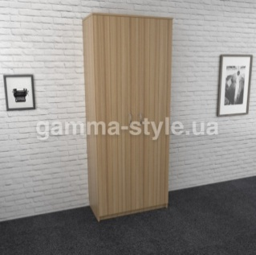
 | ШД-13 | 600x350x1800 | 4104 | 4830 | Колір: Дуб сонома, Дуб венге, Білий ДСП: 16 мм, Задня стінка: ДВП (біле) Крайка: пластик 0,5 мм, Ручки: 96мм (хром)
 |  | 600x350x2000 | 4488 | 5292
 |  | 800x350x1800 | 4782 | 5628
 |  | 800x350x2000 | 4956 | 5859
 |  | 800x400x1800 | 5064 | 5964
 |  | 800x400x2000 | 5244 | 6186

 | ШД-2 | 300x350x1800 | 2106 | 2484 | Колір: Дуб сонома, Дуб венге, Білий ДСП: 16 мм, Задня стінка: ДВП (біле) Крайка: пластик 0,5 мм
 |  | 300x350x2000 | 2250 | 2658
 |  | 400x350x1800 | 2331 | 2748
 |  | 400x350x2000 | 2502 | 2955
 |  | 400x400x1800 | 2589 | 3048
 |  | 400x400x2000 | 2709 | 3192

 | ШД-14 | 300x350x1800 | 2472 | 2922 | Колір: Дуб сонома, Дуб венге, Білий ДСП: 16 мм, Задня стінка: ДВП (біле) Крайка: пластик 0,5 мм, Ручки: 96мм (хром)
 |  | 300x350x2000 | 2634 | 3114
 |  | 400x350x1800 | 2670 | 3144
 |  | 400x350x2000 | 2766 | 3258
 |  | 400x400x1800 | 2898 | 3426
 |  | 400x400x2000 | 3042 | 3594

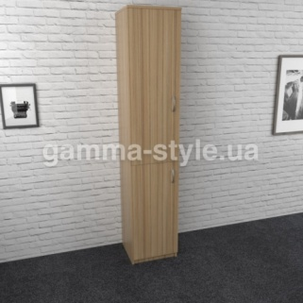
 | ШД-18 | 300x350x1800 | 2922 | 3444 | Колір: Дуб сонома, Дуб венге, Білий ДСП: 16 мм, Задня стінка: ДВП (біле) Крайка: пластик 0,5 мм
 |  | 300x350x2000 | 3162 | 3726
 |  | 400x350x1800 | 3210 | 3774
 |  | 400x350x2000 | 3504 | 4134
 |  | 400x400x1800 | 3597 | 4248
 |  | 400x400x2000 | 3900 | 4593

Можливе виготовлення з матеріалу іншого кольору та інших розмірів, розробка індивідуального проекту
Всі меблі поставляються в розібраному стані та в упаковці. Можливе замовлення послуги зборки.
https://gamma-style.ua
Доставка від 10 одиниць товару - безкоштовна. Доставка до 10 одиниць товару - за рахунок покупця.

Шафи для одягу
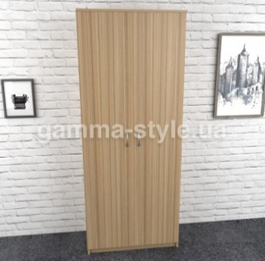
Прайс-лист офісних меблів
Зображення | Маркування | Розміри (ш/г/в) | Ціна, опт | Ціна, роздріб | Примітка
 | ШО-3 | 600x350x1800 | 3870 | 4560 | Колір: Дуб сонома, Дуб венге, Білий ДСП: 16 мм, Задня стінка: ДВП (біле) Крайка: пластик 0,5 мм, Ручки: 96мм (хром), Мікроліфт
 |  | 600x350x2000 | 3894 | 4593
 |  | 800x350x1800 | 4440 | 5238
 |  | 800x350x2000 | 4674 | 5496
 |  | 800x400x1800 | 4593 | 5418
 |  | 800x400x2000 | 4878 | 5748

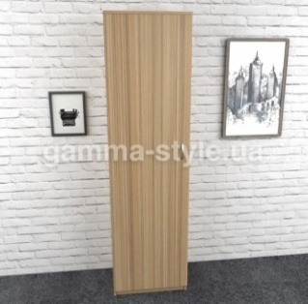
 | ШО-2 | 550x350x1800 | 3504 | 4140 | Колір: Дуб сонома, Дуб венге, Білий ДСП: 16 мм, Задня стінка: ДВП (біле) Крайка: пластик 0,5 мм, Ручки: 96мм (хром), Мікроліфт
 |  | 550x350x2000 | 3744 | 4422
 |  | 550x400x1800 | 3774 | 4452
 |  | 550x400x2000 | 3984 | 4704

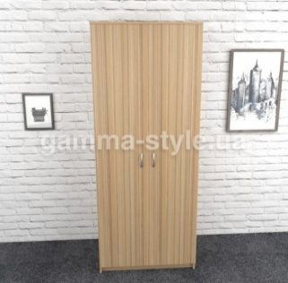
 | ШО-6 | 600x550x1800 | 4572 | 5406 | Колір: Дуб сонома, Дуб венге, Білий ДСП: 16 мм, Задня стінка: ДВП (біле) Крайка: пластик 0,5 мм, Ручки: 96мм (хром), Труба 25мм
 |  | 600x550x2000 | 4992 | 5886
 |  | 800x550x1800 | 5286 | 6246
 |  | 800x550x2000 | 5736 | 6756

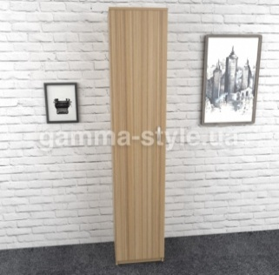
 | ШО-1 | 300x550x1800 | 3714 | 4368 | Колір: Дуб сонома, Дуб венге, Білий ДСП: 16 мм, Задня стінка: ДВП (біле) Крайка: пластик 0,5 мм, Ручки: 96мм (хром), Труба 25мм
 |  | 300x550x2000 | 3924 | 4638
 |  | 400x550x1800 | 3996 | 4716
 |  | 400x550x2000 | 4248 | 5016

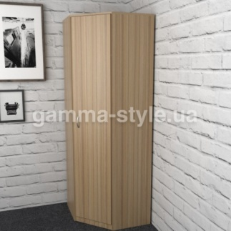
 | ШО-7 | 600x600x1800 | 5064 | 5970 | Колір: Дуб сонома, Дуб венге, Білий ДСП: 16 мм, Задня стінка: ДВП (біле) Крайка: пластик 0,5 мм, Ручки: 96мм (хром), Труба 25мм
 |  | 600x600x2000 | 5397 | 6360
 |  | 700x700x1800 | 5874 | 6924
 |  | 700x700x2000 | 6204 | 7320

Можливе виготовлення з матеріалу іншого кольору та інших розмірів, розробка індивідуального проекту
Всі меблі поставляються в розібраному стані та в упаковці. Можливе замовлення послуги зборки.
https://gamma-style.ua
Доставка від 10 одиниць товару - безкоштовна. Доставка до 10 одиниць товару - за рахунок покупця.

Тумби мобільні
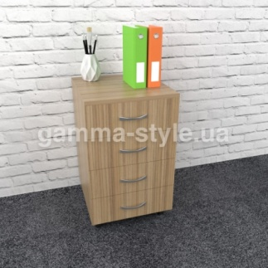
Прайс-лист офісних меблів
Зображення | Маркування | Розміри (ш/г/в) | Ціна, опт | Ціна, роздріб | Примітка
 | МТ-1 | 400x450x600 | 2550 | 3012 | Колір: Дуб сонома, Дуб венге, Білий ДСП: 16 мм, Крайка: пластик 0,5 мм, Направляючі: роликові (білі); Ручки: 96мм (хром), Колеса пластик

 |  | 450x450x600 | 2658 | 3144

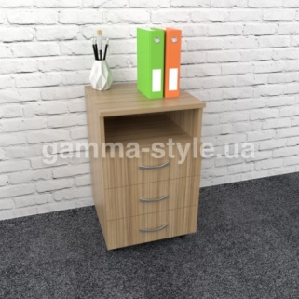
 | МТ-2 | 400x450x600 | 2334 | 2742 | Колір: Дуб сонома, Дуб венге, Білий ДСП: 16 мм, Крайка: пластик 0,5 мм, Направляючі: роликові (білі); Ручки: 96мм (хром), Колеса пластик

 |  | 450x450x600 | 2430 | 2874


 | МТ-4 | 400x450x600 | 2358 | 2778 | Колір: Дуб сонома, Дуб венге, Білий ДСП: 16 мм, Крайка: пластик 0,5 мм, Направляючі: роликові (білі); Ручки: 96мм (хром), Колеса пластик

 |  | 450x450x600 | 2490 | 2946

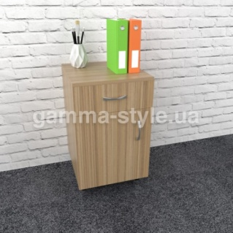
 | МТ-5 | 400x450x600 | 1884 | 2217 | Колір: Дуб сонома, Дуб венге, Білий ДСП: 16 мм, Крайка: пластик 0,5 мм, Направляючі: роликові (білі); Ручки: 96мм (хром), Колеса пластик

 |  | 450x450x600 | 2010 | 2364

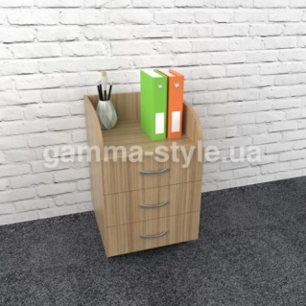
 | МТ-6 | 400x450x600 | 2166 | 2562 | Колір: Дуб сонома, Дуб венге, Білий ДСП: 16 мм, Крайка: пластик 0,5 мм, Направляючі: роликові (білі); Ручки: 96мм (хром), Колеса пластик

 |  | 450x450x600 | 2250 | 2658

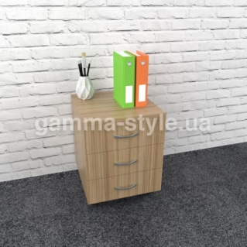
 | МТ-7 | 400x450x470 | 2094 | 2472 | Колір: Дуб сонома, Дуб венге, Білий ДСП: 16 мм, Крайка: пластик 0,5 мм, Направляючі: роликові (білі); Ручки: 96мм (хром), Колеса пластик

 |  | 450x450x470 | 2166 | 2562

Можливе виготовлення з матеріалу іншого кольору та інших розмірів, розробка індивідуального проекту
Всі меблі поставляються в розібраному стані та в упаковці. Можливе замовлення послуги зборки.
https://gamma-style.ua
Доставка від 10 одиниць товару - безкоштовна. Доставка до 10 одиниць товару - за рахунок покупця.

Тумби стаціонарні
Прайс-лист офісних меблів
Зображення | Маркування | Розміри (ш/г/в) | Ціна, опт | Ціна, роздріб | Примітка
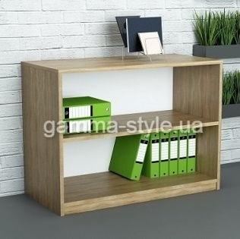 | Т-4 | 600x350x750 | 1332 | 1569 | Колір: Дуб сонома, Дуб венге, Білий ДСП: 16 мм, Задня стінка: ДВП (біле) Крайка: пластик 0,5 мм
 |  | 800x350x750 | 1476 | 1734
 |  | 600x400x750 | 1428 | 1674
 |  | 800x400x750 | 1689 | 1977
 |  | 600x350x600 | 1152 | 1356
 |  | 800x350x600 | 1386 | 1638
 |  | 800x400x600 | 1554 | 1827
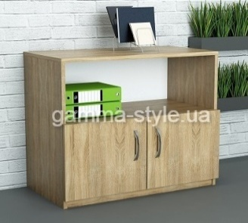 | Т-8 | 600x350x750 | 1728 | 2037 | Колір: Дуб сонома, Дуб венге, Білий ДСП: 16 мм, Задня стінка: ДВП (біле) Крайка: пластик 0,5 мм, Ручки: 96мм (хром)
 |  | 800x350x750 | 2016 | 2367
 |  | 600x400x750 | 1884 | 2232
 |  | 800x400x750 | 2193 | 2592
 |  | 600x350x600 | 1614 | 1896
 |  | 800x350x600 | 1884 | 2232
 |  | 800x400x600 | 2004 | 2358
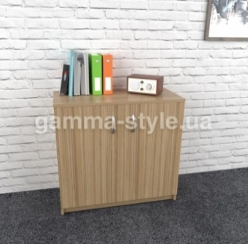
 | Т-1 | 600x350x750 | 1914 | 2262 | Колір: Дуб сонома, Дуб венге, Білий ДСП: 16 мм, Задня стінка: ДВП (біле) Крайка: пластик 0,5 мм, Ручки: 96мм (хром)
 |  | 800x350x750 | 2199 | 2604
 |  | 600x400x750 | 2004 | 2358
 |  | 800x400x750 | 2310 | 2724
 |  | 600x350x600 | 1758 | 2073
 |  | 800x350x600 | 1977 | 2343
 |  | 800x400x600 | 2106 | 2481
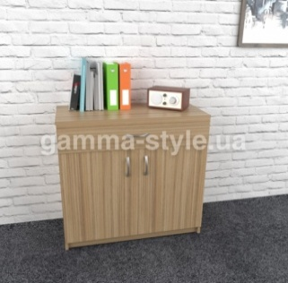
 | Т-2 | 600x350x750 | 2376 | 2802 | Колір: Дуб сонома, Дуб венге, Білий ДСП: 16 мм, Крайка: пластик 0,5 мм, Направляючі: роликові (білі); Ручки: 96мм (хром), Колеса пластик
 |  | 800x350x750 | 2832 | 3333
 |  | 600x400x750 | 2481 | 2922
 |  | 800x400x750 | 2955 | 3477
 |  | 600x350x600 | 2181 | 2577
 |  | 800x350x600 | 2562 | 3030
 |  | 800x400x600 | 2709 | 3192
 | Т-6 | 300х350х750 | 996 | 1173 | Колір: Дуб сонома, Дуб венге, Білий ДСП: 16 мм, Задня стінка: ДВП (біле) Крайка: пластик 0,5 мм
 |  | 400x350x750 | 1203 | 1410
 |  | 500x350x750 | 1317 | 1545
 |  | 300х400х750 | 1413 | 1671
 |  | 400x400x750 | 1632 | 1914
 |  | 500x400x750 | 1734 | 2043

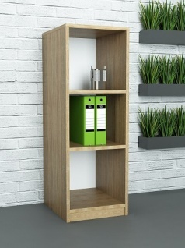 | СТ-6 | 300х350х1200 | 1188 | 1392 | Колір: Дуб сонома, Дуб венге, Білий ДСП: 16 мм, Крайка: пластик 0,5 мм, Ручки: 96мм (хром)
 |  | 400x350x1200 | 1488 | 1758
 |  | 300х400х1200 | 1506 | 1779
 |  | 400x400x1200 | 1800 | 2124

 | СТ-4 | 600х350х1200 | 2193 | 2592 | Колір: Дуб сонома, Дуб венге, Білий ДСП: 16 мм, Задня стінка: ДВП (біле) Крайка: пластик 0,5 мм
 |  | 800x350x1200 | 2670 | 3144
 |  | 600х400х1200 | 2691 | 3168
 |  | 800x400x1200 | 3129 | 3705

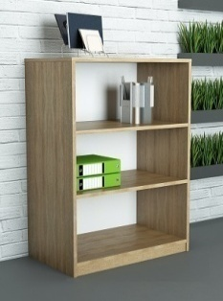 | СТ-5 | 600х350х1200 | 1821 | 2154 | Колір: Дуб сонома, Дуб венге, Білий ДСП: 16 мм, Задня стінка: ДВП (біле) Крайка: пластик 0,5 мм
 |  | 800x350x1200 | 2304 | 2715
 |  | 600х400х1200 | 2310 | 2724
 |  | 800x400x1200 | 2772 | 3258

Можливе виготовлення з матеріалу іншого кольору та інших розмірів, розробка індивідуального проекту
Всі меблі поставляються в розібраному стані та в упаковці. Можливе замовлення послуги зборки.
https://gamma-style.ua
Доставка від 10 одиниць товару - безкоштовна. Доставка до 10 одиниць товару - за рахунок покупця.

